Kapitalutgifter, mall 2023
Mall: Andel av kapitalutgifter från produkter eller tjänster som är förknippade med ekonomiska verksamheter som är förenliga med taxonomikraven – upplysningar som omfattar år 2023
Notera att tolkningen av hur tabellerna ska fyllas i är FAR:s tolkning vilket innebär att det kanske inte överensstämmer med EU:s avsikt och därmed gällande rätt. FAR tar inget ansvar om tolkningen är felaktig men tar tacksamt emot eventuella synpunkter på exemplet.
a) Koden är en förkortning av det relevanta mål till vilket den ekonomiska verksamheten kan ge ett väsentligt bidrag, liksom verksamhetens avsnittsnummer i den relevanta bilagan som omfattar målet, dvs.
- Begränsning av klimatförändringar: CCM
- Anpassning till klimatförändringar: CCA
- Vattenresurser och marina resurser: WTR
- Den cirkulära ekonomin: CE
- Förebyggande och begränsning av föroreningar: PPC
- Biologisk mångfald och ekosystem: BIO
T.ex. skulle verksamheten ”Beskogning” få koden CCM 1.1. Om verksamheten kan ge ett väsentligt bidrag till mer än ett mål bör koderna för alla mål anges. Om verksamhetsutövaren till exempel rapporterar att verksamheten ”Uppförande av nya byggnader” ger ett väsentligt bidrag till begränsning av klimatförändringar och till den cirkulära ekonomin skulle koden vara CCM 7.1 /CE 3.1. Samma koder ska användas i avsnitten A.1 och A.2 i denna mall
b) J – Ja, verksamheten omfattas av och är förenlig med taxonomin för det relevanta miljömålet
N – Nej, verksamheten omfattas av men är inte förenlig med taxonomin för det relevanta miljömålet
N/EL – Omfattas ej, verksamheten omfattas inte taxonomin för det relevanta miljmålet
c) Om en ekonomisk verksamhet väsentligt bidrar till flera miljömål ska icke-finansiella företag i fetstil ange det mest relevanta miljömålet för beräkningen av centrala resultatindikatorer för finansiella företag samtidigt som dubbelräkning undviks. Finansiella företag ska i sina respektive centrala resultatindikatorer, när användningen av intäkter från finansiering inte är känd, beräkna finansiering av ekonomiska verksamheter som bidrar till flera miljömål enligt det mest relevanta miljömål som icke-finansiella företag rapporterar i fetstil i denna mall. Ett miljömål får endast rapporteras i fetstil en gång i en rad för att undvika dubbelräkning av ekonomisk verksamhet i finansiella företags centrala resultatindikatorer. Detta ska inte tillämpas vid beräkningen av ekonomiska verksamheters taxonomiförenlighet vad avser finansiella produkter som definieras i artikel 2.12 i förordning (EU) 2019/2088. Icke-finansiella företag ska också rapportera i vilken omfattning varje miljömål är förenligt, som inkluderar förenlighet med varje miljömål för verksamheter som väsentligt bidrar till flera mål genom att använda mallen nedan:
8
4'= jämförelseåret, dvs 2022
2
Räkenskapsår 2023 | År |  |  | Kriterier för väsentligt bidrag |  |  |  |  |  | Kriterier avseende att inte orsaka betydande skada (h) (DNSH)
Ekonomiska verksamheter (1) | Kod (a) (2) | Kapitalut gifter (3) | Andel av kapitalutgifterna år 2023 (4) | Begränsning av klimatförändringar (5) | Anpassning till klimatförändringar (6) | Vatten (7) | Föroreningar (8) | Cikulär ekonomi (9) | Biologisk mångfald (10) | Begränsning av klimatförändringar (11) | Anpassning till klimatförändringar (12) | Vatten (13) | Föroreningar (14) | Cirkulär ekonomi (15) | Biologisk mångfald (16) | Minimskyddsåtgärder (17) | Andel förenliga med taxonomikrav en (A.1.) eller som omfattas av taxonomikrav en (A.2.) kapitalutgifter, år 2022 (18 | Kategori möjliggör ande verksam het (19) | Kategori omställnings-verksamhet (20)
Text |  | Valuta | % | J; N; N/EL (b) ( c) | J; N; N/EL (b) ( c) | J; N; N/EL (b) ( c) | J; N; N/EL (b) ( c) | J; N; N/EL (b) ( c) | J; N; N/EL (b) ( c) | J/N | J/N | J/N | J/N | J/N | J/N | J/N | % | E | T
A. VERKSAMHETER SOM OMFATTAS AV TAXONOMIN
A.1 Miljömässigt hållbara (taxonomiförenliga) verksamheter
Förvärv och ägande av byggnader | CCM 7.7 | 5,000 | 16% | J | N/EL | N/EL | N/EL | N/EL | N/EL | - | J | - | - | - | - | J | 67% | - | -
5
3
10
Uppförande av nya byggnader | CCM 7.1/CCA 7.1 | 3,000 | 10% | J | J | N/EL | N/EL | - | N/EL | J | J | J | J | J | J | J | 0% | - | -
1
Tillverkning av koldioxidsnål transportteknik | CCM 3.3 | 2,000 | 7% | J | N/EL | N/EL | N/EL | N/EL | N/EL | - | J | J | J | J | J | J | 0% | E | -
1
11
Tillverkning av koldioxidsnål transportteknik | CCA 3.3 | 1,000 | 3% | N | J | N/EL | N/EL | N/EL | N/EL | J | - | J | J | J | J | J | 1% | - | -
6
Kapitalutgifter för de miljömässigt hållbara (taxonomiförenliga) verksamheterna (A.1) |  | 11,000 | 36% | 33% | 3% | - | - | - | - | J | J | J | J | J | J | J | 68%
Varav möjliggörande verksamheter |  | 2,000 | 7% | 7% | - | - | - | - | - | J | J | J | J | J | J | J | 1% | E
2
Varav omställningsverksamheter |  | 0 | 0% | 0% |  |  |  |  |  | - | - | - | - | - | - | - | 0% |  | T
A.2. Verksamheter som omfattas av taxonomin men som inte är miljömässigt hållbara (ej taxonomiförenliga) (g)
 |  |  |  | EL; N/EL (f) | EL; N/EL (f) | EL; N/EL (f) | EL; N/EL (f) | EL; N/EL (f) | EL; N/EL (f)
12
1
Uppförande av nya byggnader | CCM 7.1/CE 3.1 | 4,000 | 13% | EL | N/EL | N/EL | N/EL | EL | N/EL |  |  |  |  |  |  |  | 0% |  |  | Fylls i då samma aktivitetet väsentligt bidrar till flera miljömål
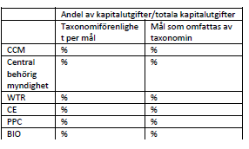
Förvärv och ägande av byggnader | CCM 7.7 | 15,000 | 49% | EL | N/EL | N/EL | N/EL | N/EL | N/EL |  |  |  |  |  |  |  | 29%
9
9
Kapitalutgifter för verksamheter som omfattas av taxonomin men som inte är miljömässigt hållbara (ej taxonomiförenliga) (A.2) |  | 19,000 | 63% | 49% | - | - | - | 13% | - |  |  |  |  |  |  |  | 29% |  |  |  | Andel av kapitalutgifter/totala kapitalutgifter
7
A. Kapitalutgifter för verksamheter som omfattas av taxonomin (A.1 + A.2) |  | 30,000 | 99% | 82% | 3% | - | - | 13% | - |  |  |  |  |  |  |  | 97% |  |  |  | Taxonomiförenlighet per mål (aligned) | Mål som omfattas av taxonomin (eligible)
13
B. VERKSAMHETER SOM INTE OMFATTAS AV TAXONOMIN |  |  |  |  |  |  |  |  |  |  |  |  |  |  |  |  |  |  |  | CCM | =16%+10%+7%=33% | =33%+63%=96%
Kapitalutgifterna hos verksamheter som inte omfattas av taxonomin |  | 400 | 1% |  |  |  |  |  |  |  |  |  |  |  |  |  |  |  |  | CCA | =10%+3%=13% | =10%+3%= 13%
TOTALT |  | 30,400 | 100% |  |  |  |  |  |  |  |  |  |  |  |  |  |  |  |  | WTR
10
 |  |  |  |  |  |  |  |  |  |  |  |  |  |  |  |  |  |  |  | CE |  | =10%+13%=23%
 | = fält som ska fyllas i |  |  |  |  |  |  |  |  |  |  |  |  |  |  |  |  |  |  | PPC
 | = beräkning/summering |  |  |  |  |  |  |  |  |  |  |  |  |  |  |  |  |  |  | BIO |  |  | Mall i bilaga 5 C(2023) 3851 final ANNEX 5
 |  |  |  |  |  |  |  |  |  |  |  |  |  |  |  |  |  |  |  |  |  |  | Hållbara investeringar – EU:s miljötaxonomi (europa.eu)
1
1
d) Samma verksamhet kan bara vara förenlig med ett eller flera miljömål som den omfattas av.
e) Samma verksamhet kan omfattas av och inte vara förenlig med de relevanta miljömålen.
f) EL – Verksamhet som omfattas av taxonomin för det relevanta målet. N/EL – Verksamhet som inte omfattas av taxonomin för det relevanta målet.
g) Verksamheter ska rapporteras i avsnitt A.2 i denna mall endast om de inte är förenliga med något av de miljömål som de omfattas av. Verksamheter som är förenliga med minst ett miljömål ska rapporteras i avsnitt A.1 i denna mall. h) För att en verksamhet ska rapporteras i avsnitt A.1 ska alla kriterier för att inte orsaka betydande skada och minimiskyddsåtgärder vara uppfyllda. För verksamheter som förtecknas i A2 kan icke-finansiella företag på frivillig basis ifylla kolumnerna 5–17. Icke-finansiella företag får ange de kriterier för väsentliga bidrag och för att inte orsaka betydande skada som de uppfyller eller inte uppfyller i avsnitt A.2 genom att använda *a för väsentligt bidrag – J/N och N/EL-koder i stället för EL och N/EL och *b för koder för att inte orsaka betydande skada – J/N-koder
 | = Samma aktivitet kan bidra till flera olika miljömål. Observera att samma aktivitet kan ha olika aktivitetskoder beroende på miljömål. |  |  |  |  |  |  |  |  |  |  |  |  | = Redaktionell ändring 2024-02-15
2
2
 | = E, enabling, dvs möjliggörande; T, transitional, dvs omställningsverksamhet |  |  |  |  |  |  |  |  |  |  |  |  | = Redaktionell ändring 2024-02-15
3
 | = det mest relevanta miljömålet ska fetmarkeras. Observera rapportering enligt c) i den särskilda mallen
4'= jämförelseåret, dvs 2022
 | = jämförelseåret, dvs 2022
5
 | = Vid blandad investering, där det inte går att särskilja hur mycket av investeringen som utgör CCM resp CCA kan redovisning ske på samma rad. Fetmarkering av huvudmålet som uppfylls ska göras.
 | (Observera att FAQ 8 och 18* från kommissionen förklarar att detta scenario ofta inte är sannolikt utan att CCM snarare används för rapporteringen)
6
 | = utgör summering av totaler i kolumn D (kolumn 4 enligt rättsakten), där även det mest relevanta miljömålet beaktas för den blandade investeringen i CCM 7.1/CCA 7.1.
7
 | = kan totalt uppgå till mer än 100% eftersom bidrag till flera miljömål ska dubbelräknas. Omfattningskolumnen innefattar all kapitalutgift som är tillämplig, dvs både omfattas och är förenlig samt bara omfattas.
8
 | = avser svenska kronor
9
 | = utgör summering av totaler i kolumn D, för EL (verksamheter som omfattas av taxonomin)

10
11
12
 | = CE 3.1 är också tillämpligt men testas inte för förenlighet 2023. Det visas genom "-" i A1-sektionen av tabellen (i kolumn (9)). Det innebär att det även räknas med i den mindre tabellen i omfattningskolumnen.
 | = En aktivitet där syftet med investeringen är klimatanspassningar (CCA), är med allra största sannolikhet även tillämplig enligt CCM (följer av hur tillämpligheten för 3.3 är definierad i den delegarade akten om klimat). Om investeringen bidrar till CCA och är förenlig för det målet, men inte förenligt för CCM markeras därför CCM med N.
 | = Uppförande av nya byggnader har i princip samma tillämplighetsbeskrivning (eligibility) för båda miljömålen CCM och CE. Därmed markeras det i kod-kolumnen som CCM 7.1/CE 3.1. Sedan skrivs tillämplighet in med "EL" i kolumn (5) och (9). I exemplet är CCA dock inte tillämpligt. Eftersom företaget inte får dubbelräkna kan det bara redovisa 13% på ett av miljömålen. Här har CE ansetts som det dominerande. Ett alternativ är att 13% redovisas i CCM-kolumnen (5).
13
 | I kolumnen för omfattning (eligibility) i den mindre tabellen rapporteras all andel som är tillämplig, den omfattar således för CCM-målet, som exempel här, alla andelar som är tillämpliga men inte förenliga + de andelar av kapitalutgifter som är förenliga. En investering räknas dubbelt, t.ex. är samma kapitalutgift, 13%, för CCM 7.1 med även i CE 3.1 för omfattning av uppförande av nya byggnader.

* | COMMISSION NOTICE
 | on the interpretation and implementation of certain legal provisions of the Disclosures Delegated Act under Article 8 of EU Taxonomy Regulation on the reporting of Taxonomy-eligible and Taxonomy-aligned economic activities and assets (second Commission Notice)
 | (C/2023/305)

Webblänkar
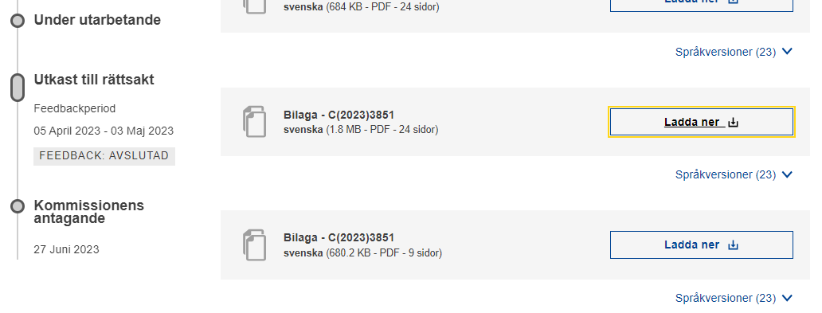
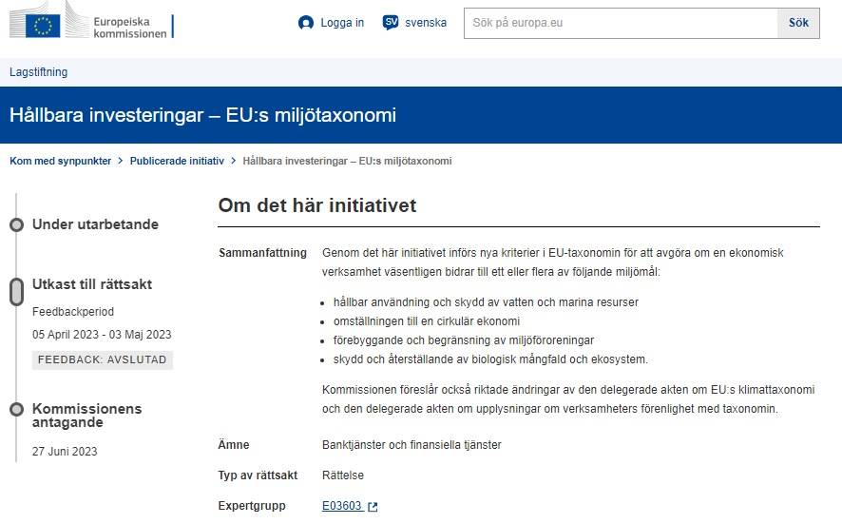
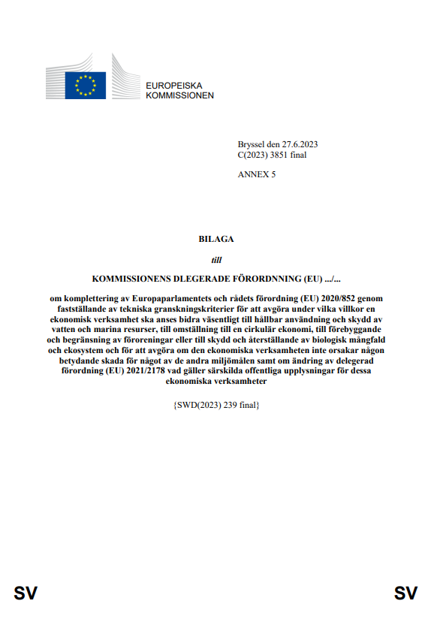

Hållbara investeringar – EU:s miljötaxonomi (europa.eu)

Tabell kopia ur rättsakt
